Sheet1
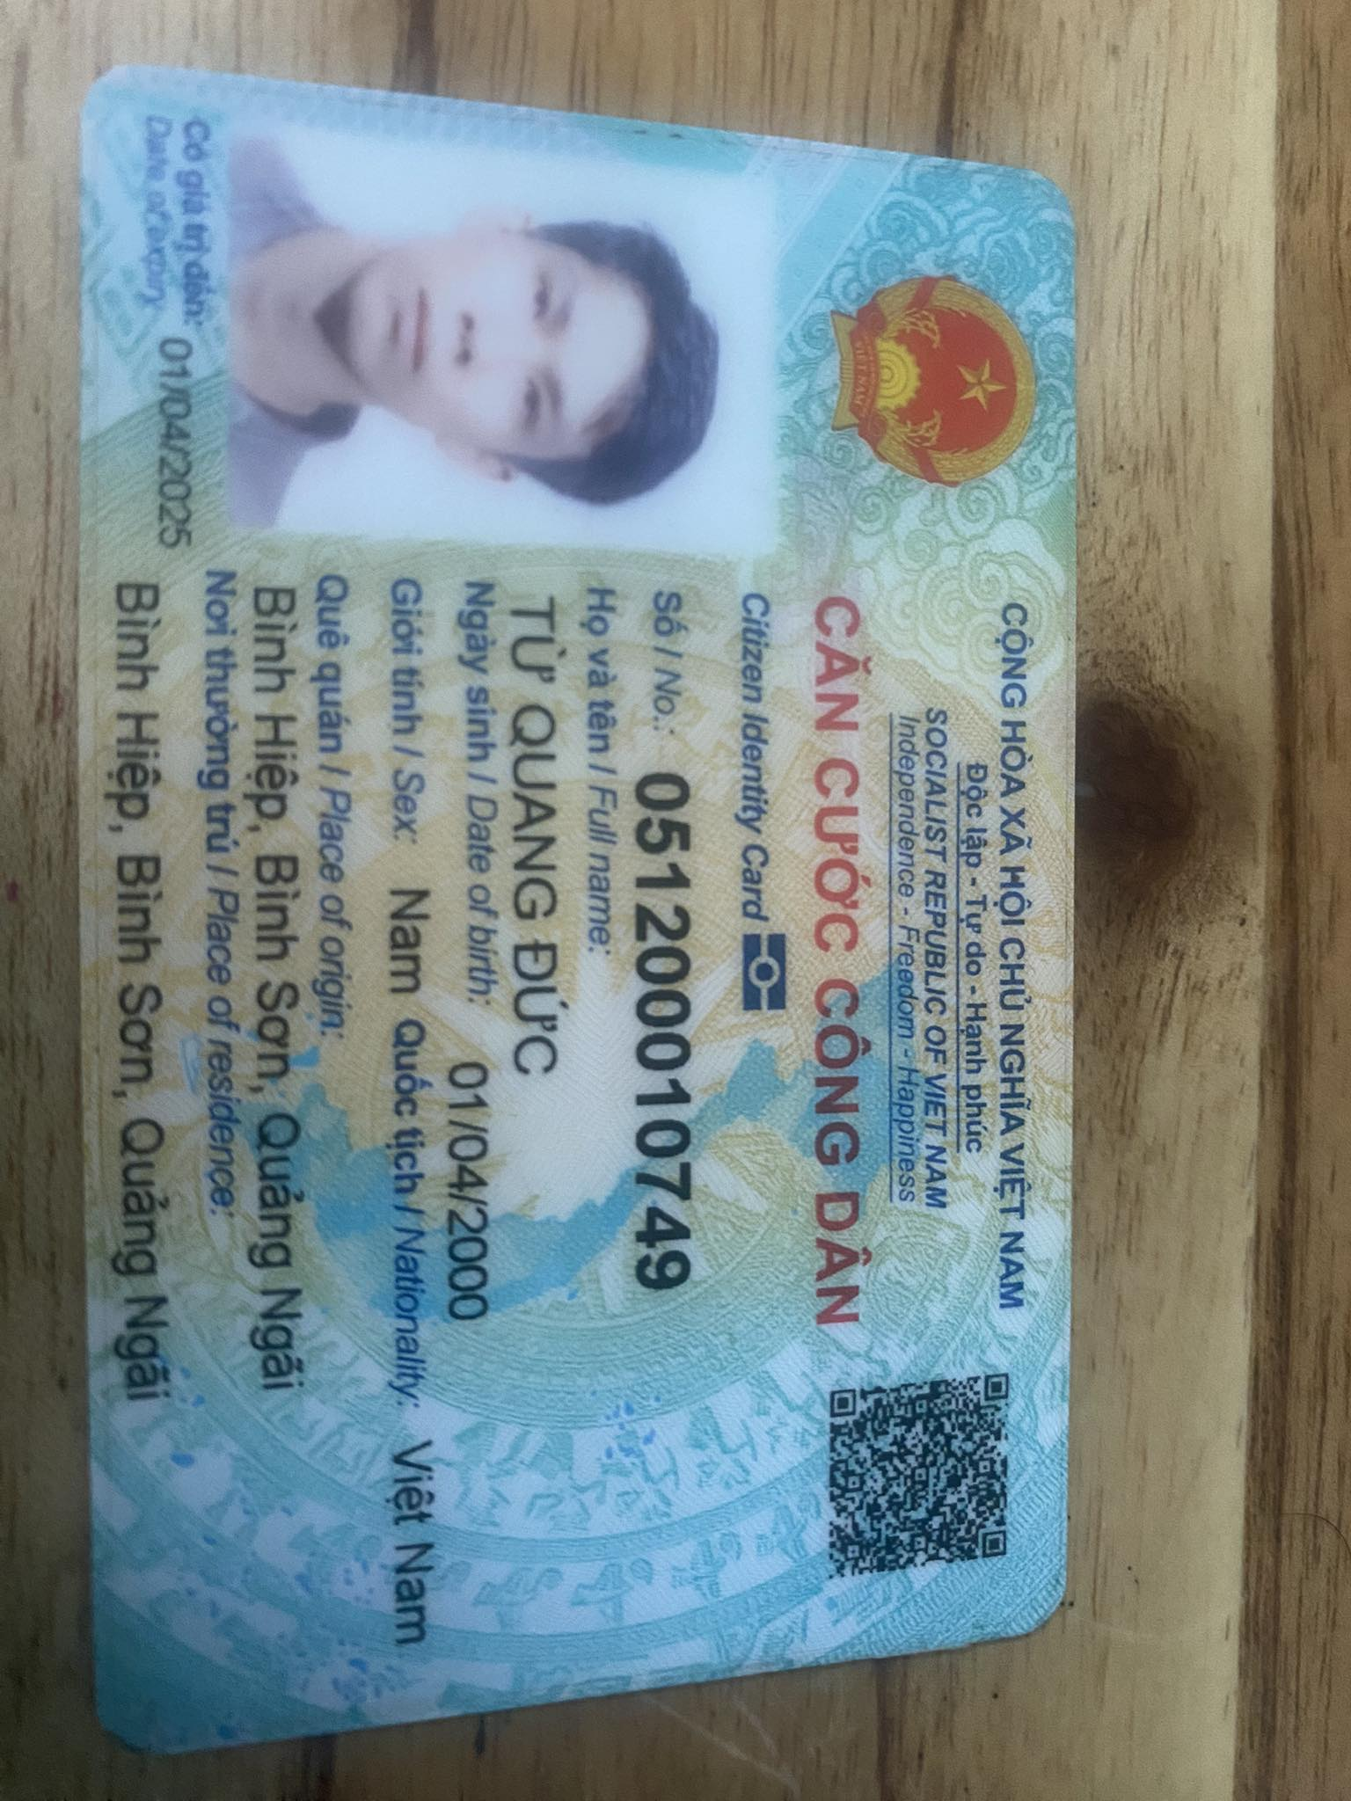
Hello | Tu Quang duc
World
123
123.456

